Sheet1
単体テスト仕様書 |  | システム名 | blog管理システム |  | 作成者 | ショウイホウ | 会社名
 |  | サブシステム名 |  |  | 作成日 |  | 実施者

No | 分類 | テスト項目 |  | 検証内容 | 実施日 | 結果 | 備考・特記事項
1 |  | 正しいurl(http://localhost:8080/account/login)を入力してEnterボタンを押下 |  | Login画面の開き |  | 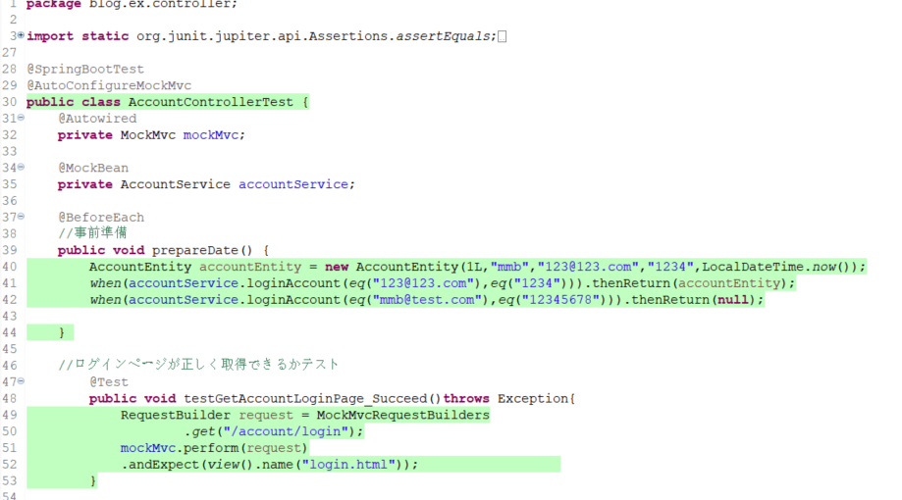
2 | Emailの入力値テスト | 正しい管理者Email(123@123.com)＆正しい管理者パスワード(1234)でログインボタンを押下 |  | Blog List画面に遷移 |  | 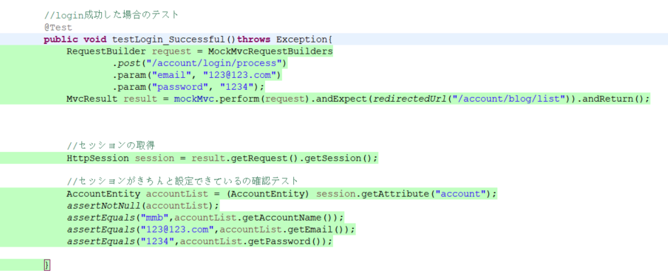
3 |  | 間違った管理者Email(12345@123.com)と正しい管理者パスワード(1234)でログインボタンを押下 |  | Blog List画面に遷移せずに、 入力欄に空白するLogin画面に遷移しました |  | 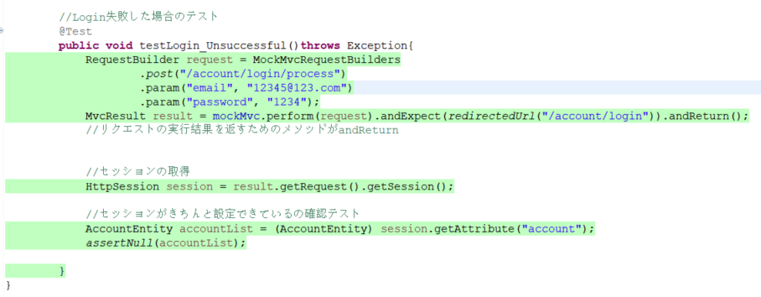
4 |  | Emailが空白でと正しい管理者パスワード(1234)でログインボタンを押下 |  | Blog List画面に遷移せずに、 入力欄に空白するLogin画面に遷移しました |  | 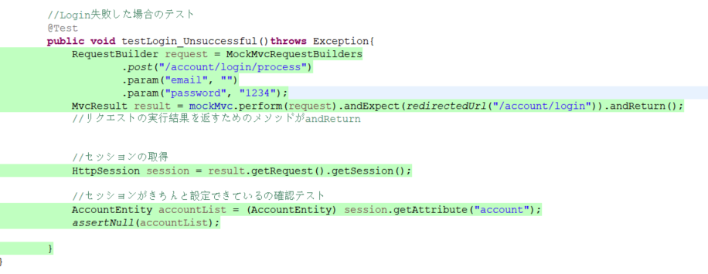
5 | パスワードの入力値テスト | 正しい管理者Email(123@123.com)と間違った管理者パスワード(12345678)でログインボタンを押下 |  | Blog List画面に遷移せずに、 入力欄に空白するLogin画面に遷移しました |  | 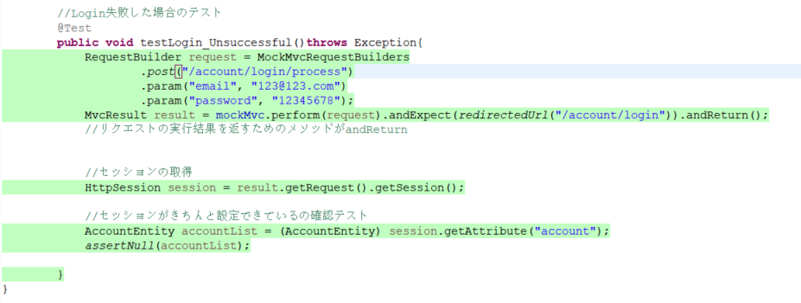
6 |  | 正しい管理者Email(123@123.com)とパスワードが空白でログインボタンを押下 |  | Blog List画面に遷移せずに、 入力欄に空白するLogin画面に遷移しました |  | 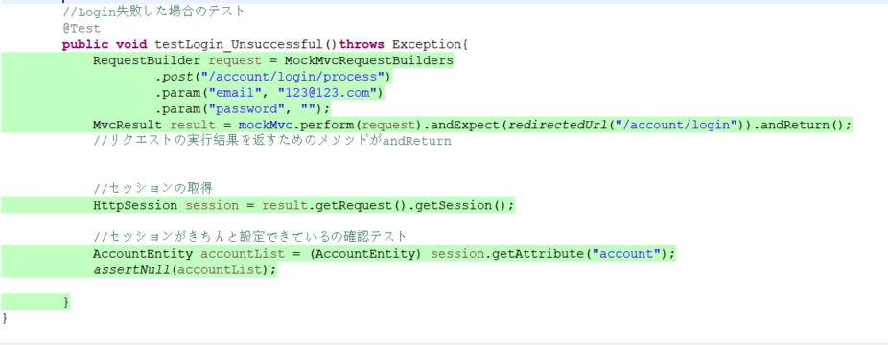
7 | Emailとパスワードの 入力値テスト | Emailとパスワードが空白の状態でログインボタン押下 |  | Blog List画面に遷移せずに、 入力欄に空白するLogin画面に遷移しました |  | 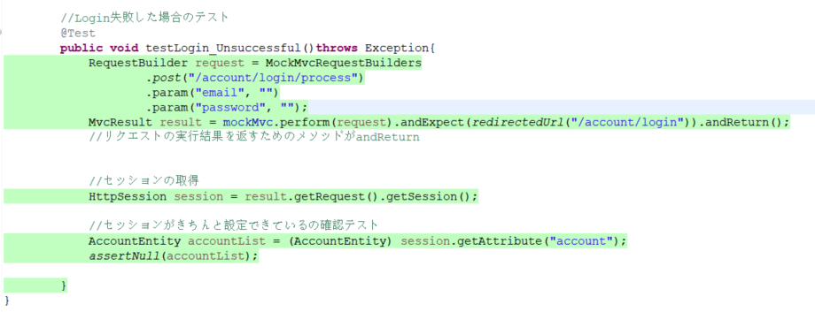
8 |  | 間違った管理者Email(12345@123.com)と間違った管理者パスワード(12345678)でログインボタンを押下 |  | Blog List画面に遷移せずに、 入力欄に空白するLogin画面に遷移しました |  | 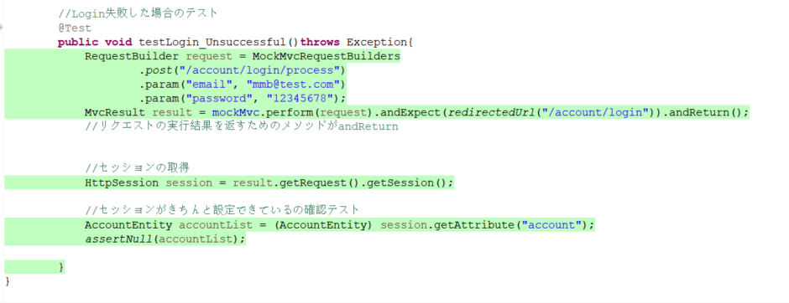
9 | registerテスト | accountName：mmb email：123@123.com password：1234 以上の情報でアカウントを登録 |  | 入力欄に空白するLogin画面に遷移して、アカウントの情報を登録 |  | 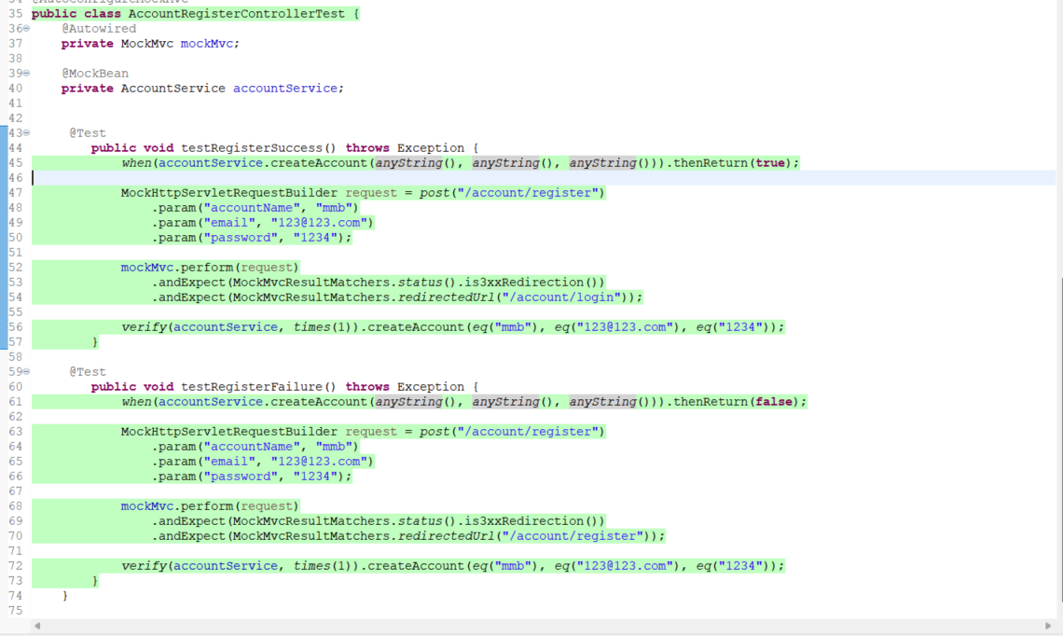
10
11
12
13
14
15
16

